关系图
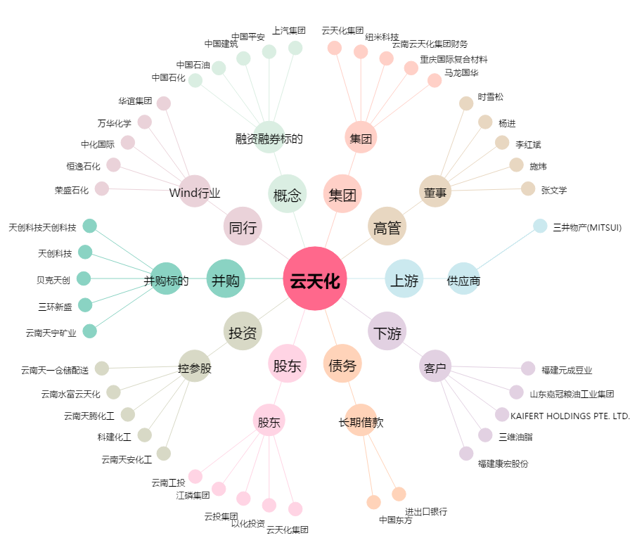
云天化[600096.SH] - 关系概览图

